상품제안서
솔리드 트레블 3종세트(목쿠션+안대+슬리퍼) | 상품코드: S43180

 |  |  |  |  |  |  | 02-713-8555 | www.synergygift.co.kr
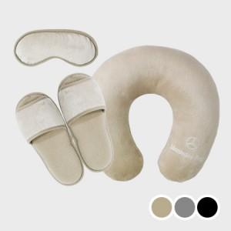 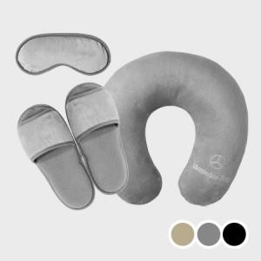 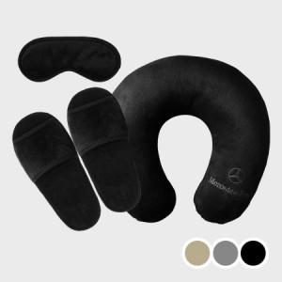

【상세/제작정보】

【인쇄/포장옵션】 | 전구성 자수 / 부직포케이스

【공급단가】 | 수량 | 200~ | 500~ | 1,000~ | 3,000~ | 5,000~
*VAT별도 | 블랙 | 17,300원 | 16,400원 | 16,100원 | 15,900원 | 15,600원
 | 그레이 | 17,300원 | 16,400원 | 16,100원 | 15,900원 | 15,600원
 | 베이지 | 17,300원 | 16,400원 | 16,100원 | 15,900원 | 15,600원

【상품 URL】 | https://www.synergygift.co.kr:443/src/goods_detail.php?gdno=43180

